2市域略図
1-2 市域略図
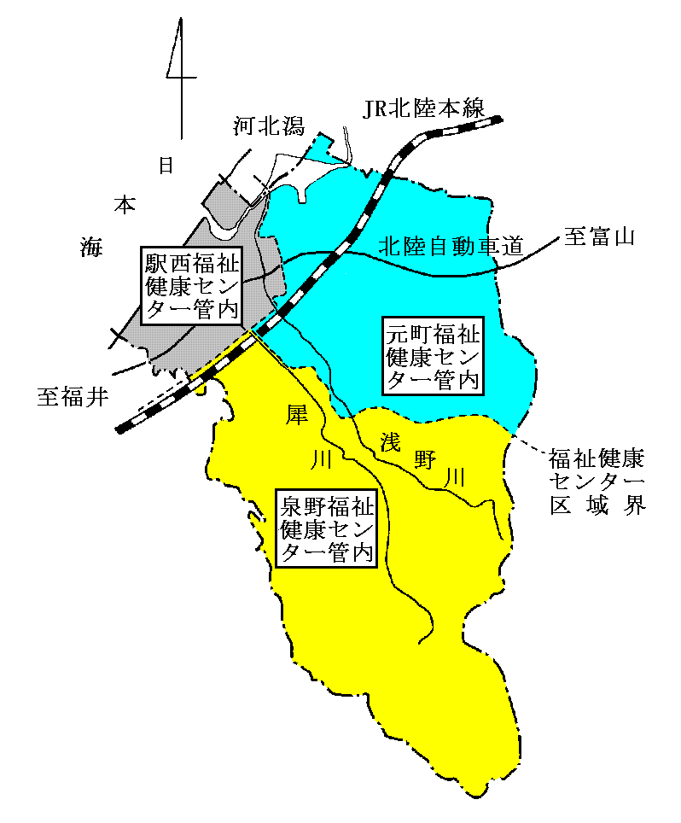

福祉健康センター別人口
 | 区分 | 泉野福祉健康 センター |  | 元町福祉健康 センター |  | 駅西福祉健康 センター |  | 計
 | 面積 | 254.34 | ｋ㎡ | 162.31 | ｋ㎡ | 52.16 | ｋ㎡ | 468.81 | ｋ㎡
 | 総人口 | 161,213 | 人 | 121,913 | 人 | 159,997 | 人 | 443,123 | 人
 | ～14 | 11.1 | ％ | 11.0 | ％ | 12.7 | ％ | 11.6 | ％
 | 15～64 | 58.9 | ％ | 58.8 | ％ | 63.4 | ％ | 60.5 | ％
 | 65～ | 30.0 | ％ | 30.2 | ％ | 23.9 | ％ | 27.9 | ％
 | 世帯数 | 79,525 | 世帯 | 60,020 | 世帯 | 75,355 | 世帯 | 214,900 | 世帯
 | 注：人口、世帯数は令和7年1月1日 住民基本台帳による。

